使い方説明
資金繰予定表の操作説明

資金繰予定表の概要

資金繰予定表は下記のように、売掛・買掛・経費・借入返済等のお金の出入りと手持ち
現預金を集計して作成しますが、常に新規に入出金は発生しますので、消込みや発生を登録することで
精度の高い資金繰予定表が作成できます。

それぞれの明細データを資金繰予定表に自動的に集計をして 資金繰予定表を作成します。
 |  |  |  |  |  |  | 月末にまとめて入力しても、１週間単位で入力しても入力後は
 |  |  |  |  | 明細 |  | 必ず現預金の残高を修正してください。
 |  |  |  |  | 売掛金入金予定表
 |  | 現預金残高登録
 |  |  |  |  | 明細
 |  |  |  |  | 買掛金支払予定表

 |  |  |  |  | 明細
 |  | 資金繰予定表 |  |  | 経費支払予定表

 |  |  |  |  | 明細
 |  |  |  |  | 借入返済予定表
 |  |  |  | 合計転記

 |  | 資金繰予定表を元に |  | 新規事業、営業所新設時のシミュレーション等に便利です

 |  | 長期の資金繰 |  |  | 予算管理としてこの資金繰シミュレーションを使う事もできます。
 |  | シミュレーションが
 |  | できます。

月別資金繰予定表は、会計ソフトと違って現金や預金が動く月を想定して入力してください。
例えば ２月１５日に１０万円売り上げが発生した場合、会計では日付は２月１５日ですが、資金繰予定表では、この売り上げが入金する月に
金額を登録します。３月入金予定であれば、３月に１０万円入力。仕入れ商品を２月１８日に５万円仕入れても、支払いが４月であれば
４月に５万円と入力します。 全て入金した月、支払いする月を想定して入力してください。

受注や発注が発生したら、入金予定月や支払予定月に入力してください。その方がより長期的な資金繰予定表が作成できます。
現金売上だけの企業の場合は、売上入金の欄には入力せずに、手元金や預金残高を修正するだけで資金繰予定が作成できます。

資金繰予定表は、会計ソフトのように規則性がないので、貴社の業務に合わせてお使いください。
会計ソフトは決算の為のソフトに対して、この資金繰予定表は先読み経理としてお使いください

 | １．資金繰予定表の下記のワークシートの中のメニューを開きます。

2 | 資金繰予定表の開始月設定を指示 |  |  |  | (10番の資金繰予定表の開始月設定）
 |  |  |  |  | ここに資金繰予定表の開始月を ２０１７／０1 このように入力します。
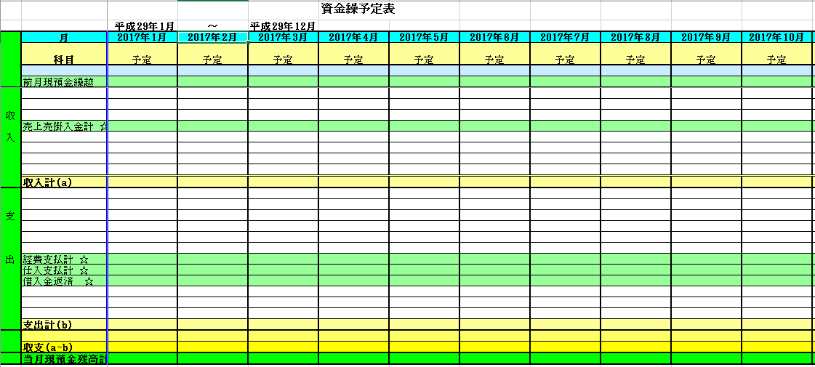

説明書の目次
 | 下記の番号をクリックで項目説明に飛びます |  |  |  | （ ）内は資金繰メニューの番号
導入時設定 | 1 | 現預金入力 導入時 |  |  | （６番の現預金）
 | 2 | 売掛買掛 導入時 |  |  | （２番の売掛買掛）
 | 3 | 経費 導入時 |  |  | （３番の経費）
 | 4 | 借入返済予定表 導入時 |  |  | （４番の借入返済予定）
 | 5 | 資金繰予定表の確認 |  |  | （１番の資金繰予定表）

通常入力 | 6 | 売掛・買掛消込みと、新規売上仕入入力 |  |  |  | （２番の売掛買掛）
 | 7 | 経費支払いの消込み・追加入力 |  |  |  | （３番の経費）
 | 8 | 借入分の消し込み、追加入力 |  |  |  | （４番の借入返済予定）
 | 9 | 入金や支払いの消込み後の現預金残高の修正 |  |  |  | （６番の現預金）
 | 10 | 変動後の資金繰予定表 |  |  |  | （１番資金繰予定表）
 | 11 | 資金繰予定表を元にした長期的な資金繰シュミレーション |  |  |  |  | （７番資金繰シミュレーション）
 | 12 | 資金繰予定表を元にした資金繰シミュレーション入力例
 | 13 | 資金繰予定表の保存 |  |  |  |  | （９資金繰予定表の保存方法）
 | 14 | 印刷方法 |  |  |  | （８資金繰予定表の印刷）

 | 15 | メニューに戻る

導入時の設定

最初に登録する項目 |  | （メニュー６番の現預金を選択） |  |  |  |  | 下記の現預金を選択しても可

 | 資金繰予定表作成時は現預金から登録でも
 | 売上売掛・仕入買掛・経費・仕入から登録でも問題はありません
 | ここでは現預金から入力で進めます。

1 | 現預金入力 |  | 導入時 | 枠は白枠のみ入力してください。 全ての表において色のついた枠は入力できません
 |  |  |  | 目次へ帰る |  |  |  |  |  |  |  |  |  | 確認年月日は
 |  | 入力前 |  |  |  |  |  |  |  |  | 入力後 |  |  | 預金通帳で確認した残高を入力します
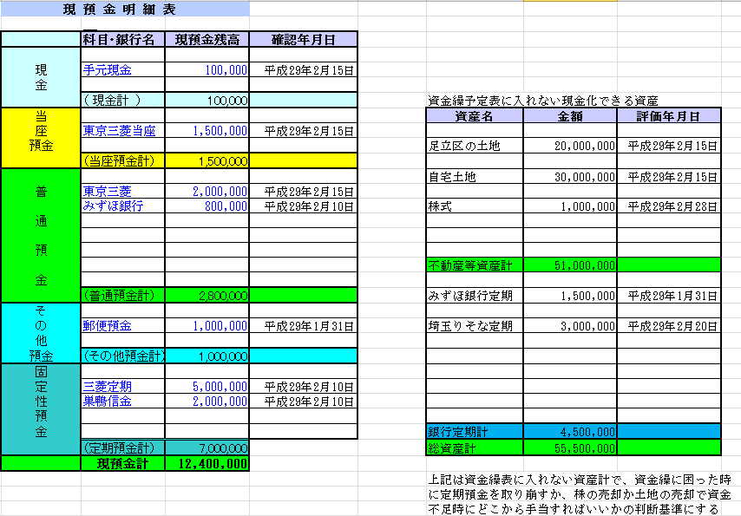
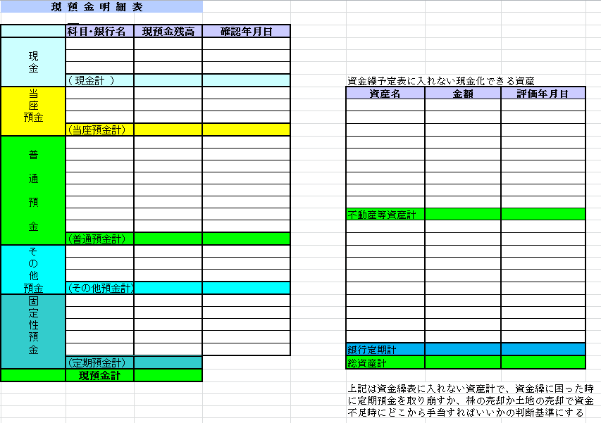
２／１５と入力すると自動的に平成２９年２月１５日になる

右側の現金化できる資産に入力しても可 どちらか選択

資金繰予定表の前月現預金繰越に転送されます
Ａ
5
 | 入力項目の選択

 |  |  |  |  |  |  |  |  |  |  | 資金繰予定表に反映する現預金 |  |  |  |  |  | 上記は任意入力です。

2 | 売掛・買掛入力 導入時 |  |  | 目次へ帰る

2 | 売上入金予定表 導入時 |  |  | （２番の売上入金予定） |  |  | 目次へ帰る |  | 資金繰予定表メニューから選択しても下記から選択しても同じ事です

 |  |  |  |  |  |  |  |  |  |  | ①ここの部分をクリックする
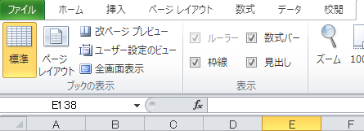

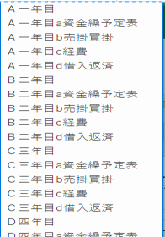
 |  |  |  |  |  |  |  |  |  |  |  |  | ②入力したい項目の選択
 |  |  |  |  |  |  |  |  |  |  |  |  | してください

 | 家賃収入、保守収入、その他の定期的に定額収入の |  |  |  |  |  |  |  |  |  |  |  |  |  |  | この選択画面は下記のどの項目からでも表示できます
 | ある場合は、より長期にデータを入力してください。 |  |  |  |  |  |  |  |  |  |  |  |  |  |  | どこから先に入力しても問題ありません

売掛・買掛が一対一の場合に便利です。
Ａ商品を仕入そのままＡ商品を売り上げる。 １つ仕入れて１つ売り上げ（価格の高い商品等を販売
していると便利な管理方法です）

例 １００万の機械をＸ社から仕入れＡ社に１３０万で販売
得意先 １３０万円 仕入先に１００万 支払いの場合 一対一の取引に非常にわかりやすい資金繰管理です

 |  |  |  |  |  |  |  |  |  | 入力前 |  |  | 入力後
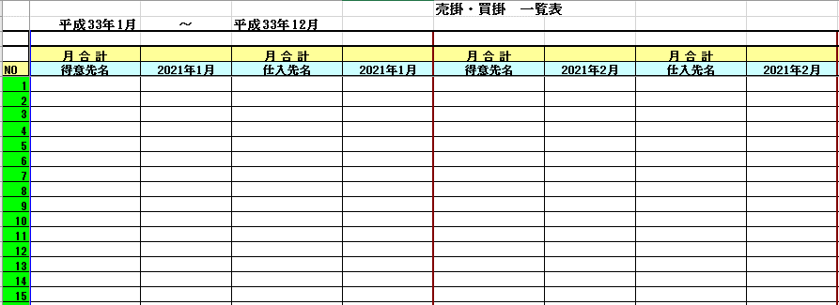
A1
Ｓ１

 |  |  |  |  |  |  |  |  |  |  |  |  |  |  | ２月から資金繰予定表を作成する場合上記のように |  |  | 平成２９年２月入金予定金額を入力してください（税込み）

3 | 経費入力（資金繰予定表メニューの３．経費） |  |  |  |  | 目次へ帰る

下記から選択しても同じです

 |  |  | この選択画面は下記の項目からでも表示できます

 |  |  |  |  |  |  |  | 入力前 |  | 入力後
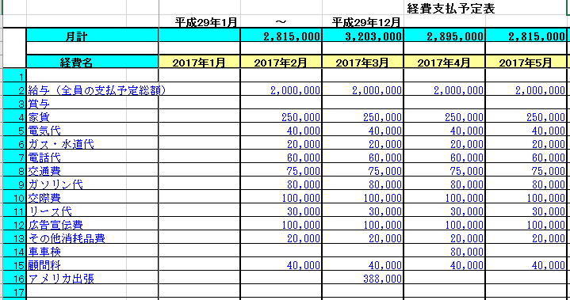
111あ2
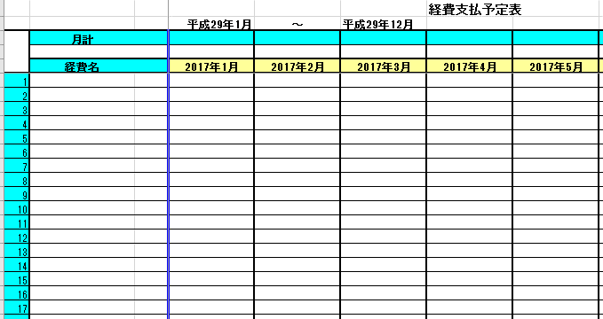
A2

 |  | 未払いの経費、発生予定のわかるもの全て入力してください |  |  |  |  |  |  |  |  | 経費は固定費なので必要予算としてより長期的に入力される事をお薦めいたします。

4 | 借入返済予定表（資金繰予定表メニュー４．借入返済） |  |  |  |  | 目次へ帰る

下記から選択しても同じです

 |  |  |  |  | この選択画面は下記のどの項目からでも表示できます

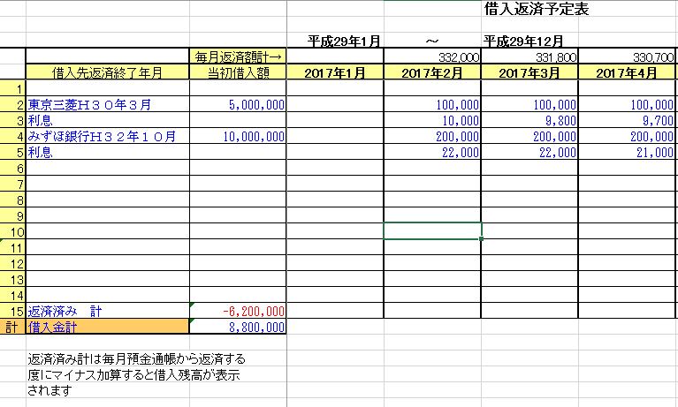
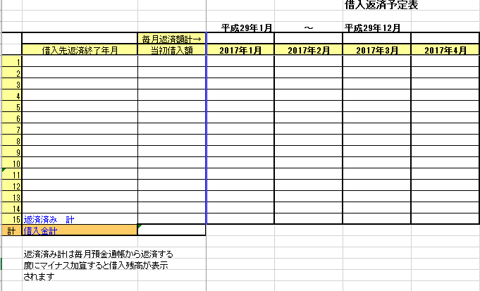
A3
 |  |  |  |  |  |  |  |  |  | 入力後
 |  |  |  |  |  |  | 入力前
 |  |  |  |  |  |  |  |  |  | 入力後

 |  |  |  |  |  |  |  |  |  |  | この部分で必要に応じて設定してください

 |  |  |  |  |  |  |  |  | ここまでが初期の入力 入金や支払いがある度に消し込みをするとより正確な資金繰予定表ができます。
5 | 資金繰予定表の確認（資金繰予定表メニューの１．資金繰予定表） |  |  |  |  |  |  | 目次へ帰る | １２番からが今後の入力方法になります。

下記から選択しても同じです
 |  |  | 現預金、入金、支払い予定を入力後
 |  |  | 導入時の資金繰予定表を確認

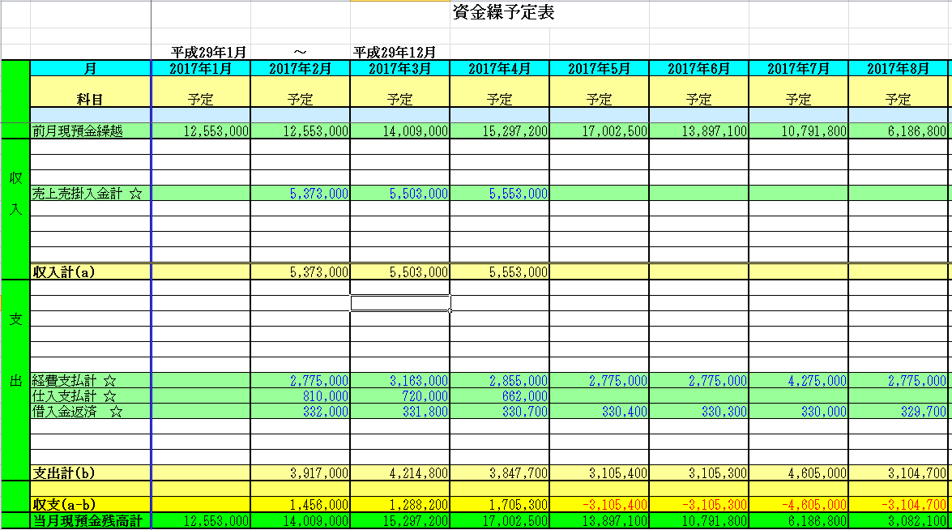

Ａ
Ａ１

Ａ２

Ｓ１

A3

 |  |  |  | １ヶ月の増減資金 |  | 売上げや経費・仕入れが発生する度に、入力しておくと常に最新の資金繰予定がわかります
 |  | ここには特に目立たせたい入金、支払予定の金額を資金繰予定表に登録しておくこともできます
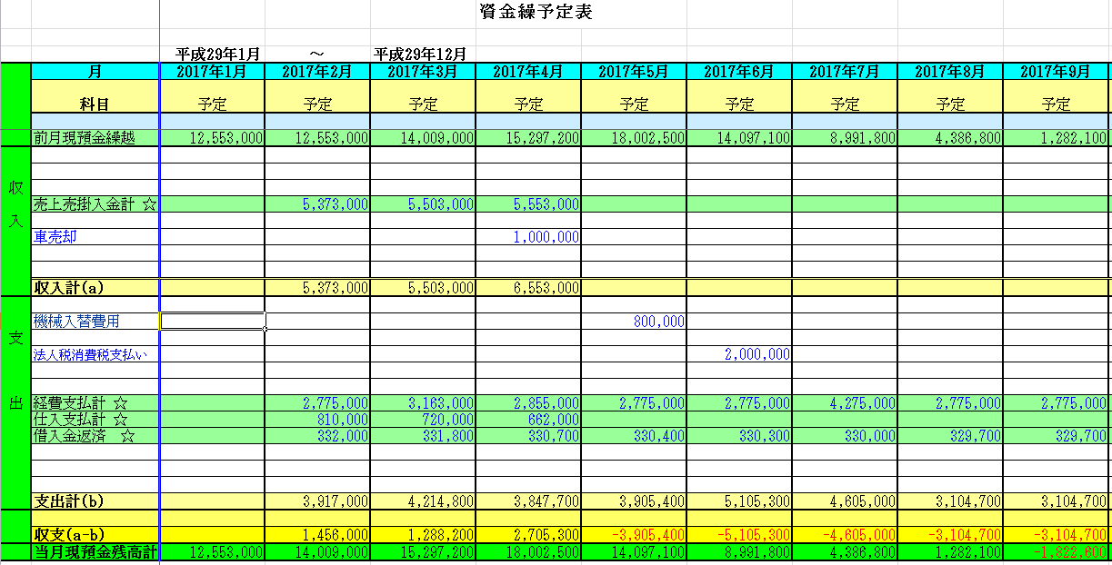

入金があった場合金額を０円して預金通帳も修正

支払いをしたら金額を０円にして、預金通帳の残高を修正

 |  |  |  | 経費の支払いは固定費的な要素が強いので長期にいれています、売り上げは未確定なので予想利益を入れて資金繰シミュレーションもできます。

 |  | 車売却収入は、売上入金明細で入力しても同じですが、目立たせたい場合はこの資金繰予定表にダイレクトに入力もできます。
 |  | 機械入替費・税金支払いは経費の欄に明細で入力しても同じですが、目立たせたい場合に資金繰予定表に登録してください
 |  | 入金や支払いがあった場合資金繰予定表より消込みをして、現預金に変動分を入力してください。

 |  |  |  | などの網掛け部分は入力できません。
 |  | 入力できる部分は 白のセルのみです

6 | 売掛入金消込みと買掛支払いと消込み新規売上仕入入力 |  |  |  |  |  |  | 目次へ帰る
 | （資金繰予定表メニューの２．売掛買掛）

下記から選択しても同じです

 |  |  | 得意先から入金があれば消込をしてください
 |  |  | 仕入先に支払いをしたら消込をしてください

入金があった時 → の部分に ０ を 入れると空欄になる。
同時に現預金残高を修正

7 | 経費の消込み・追加入力 |  |  |  |  | 目次へ帰る |  |  |  |  | 現預金の修正は売上入金消込、経費支払い、仕入支払い、借入支払い消込後全て終わった段階で修正
 | （資金繰予定表メニューの３．経費） |  |  |  |  |  |  |  |  |  | で問題ありません。
 |  |  |  |  |  |  |  |  |  |  | 資金繰予定表メニューの６．現預金からでも変動分を修正できます
下記から選択しても同じです

 |  |  | 支払があった場合の消し込み

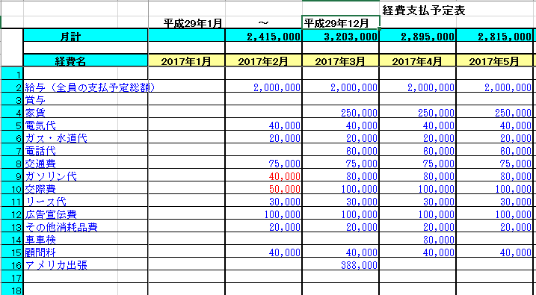

現金で支払い済み、預金通帳から引き落としされたものは０円にする

２月の途中でまだ全額支払ってないものは残りの金額分を記載

 |  |  |  |  |  |  |  |  |  |  |  | 経費支払は１ヶ月の予定支払として概算金額を入力して、全額支払をしたら ０円に まだ支払が残っていたら
 |  |  |  |  |  |  |  |  |  |  |  | 赤文字の数字のように ８００００円－４００００円を １０００００円－４００００円をにして２月の残経費支払いとする。
 |  |  |  |  |  |  |  |  |  |  |  | 赤文字にする必要はありません。 新たな経費予定がでれば追加する。
 |  |  |  |  |  |  |  |  |  |  |  | ２月が終わって、予算が残っていても２月の支払い分は 全て ０ 円に する。

8 | 借入分の消し込み、追加入力 |  |  | 目次へ帰る
 | （資金繰予定表メニューの４．借入返済）

下記から選択しても同じです
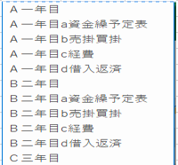

 |  |  | 預金通帳から返済引き落としがあった場合の消し込み

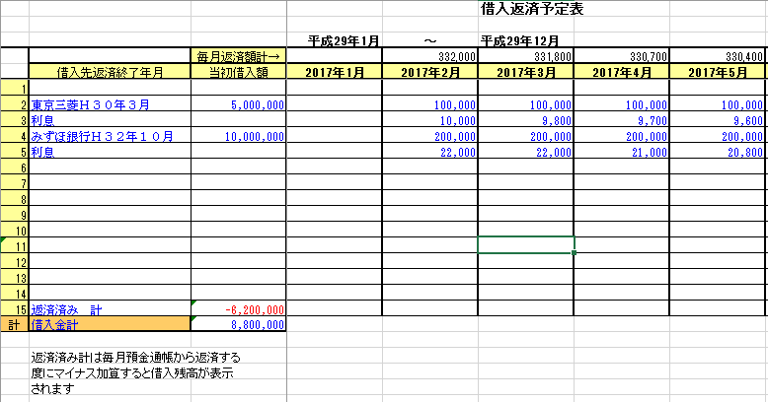
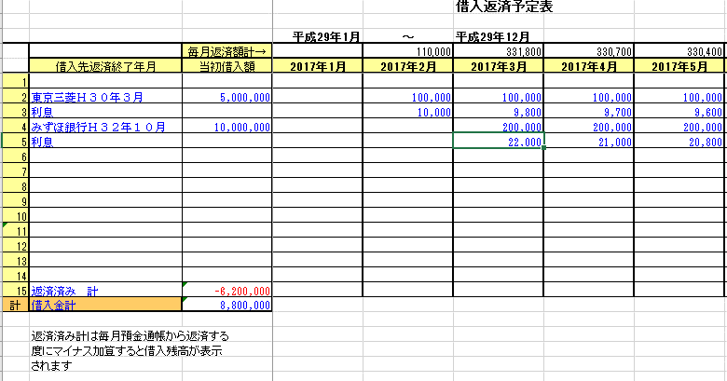

預金通帳から
返済分引き落とされていたら
金額を ０円に
する

 |  |  |  |  |  |  |  |  |  |  |  |  |  |  | ここの数字は資金繰予定表に影響しない数字ですが、２月分の一部返済が終わった
9 | 入金や支払いの消込み後の現預金残高の修正 |  |  |  |  | 目次へ帰る |  |  |  |  |  |  |  |  | 時に返済計に返済金額分を加算する －６００００００を－６２０００００にすると、後返済
 |  | （資金繰予定表メニューの６．現預金） |  |  |  |  |  |  |  |  |  |  |  |  | 残高がいくらあるか確認できます。

 | 入金や支払いがあった場合、現預金の残高の金額の変動がありますので変動した金額を変更してください

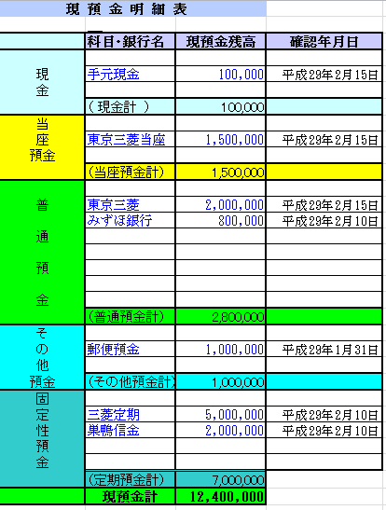
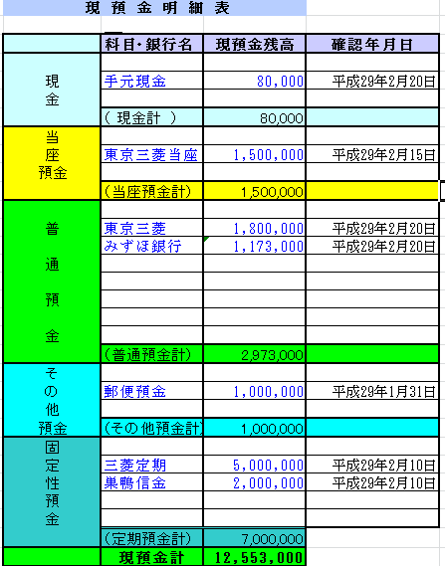

 | この現預金が最初の現預金 |  |  |  |  | 入金や支払データの消し込み後に現預金の残高を入力する
 |  |  |  |  |  |  |  | これで精度の高い資金繰予定表ができます。

10 | 変動後の資金繰予定表 かなり精度の高い資金繰予定表ができています。
 | （資金繰予定表メニューの１．資金繰予定表） |  |  |  |  | 目次へ帰る

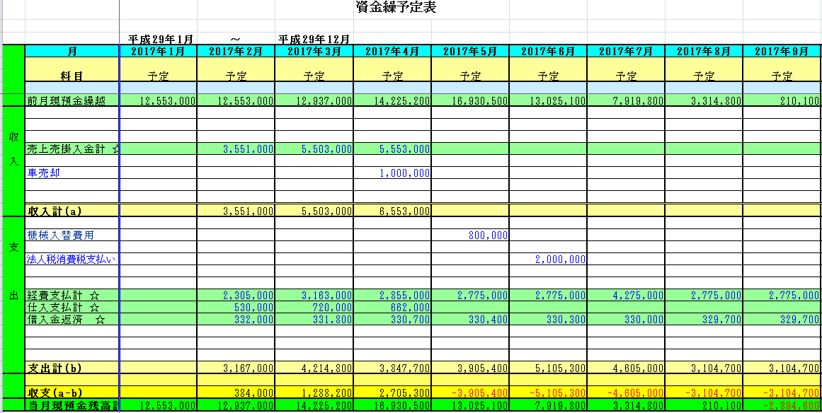

 |  | 定期的に入金・支払データを消し込み、最新の預金残高を入れることで、非常に精度の高い資金繰予定表が作成できます。
 |  | 上記の繰り返しで資金繰状態を確認してください。 より長期にデータを入れることでより長期的資金繰予定表が作成できます。

11 | 資金繰りシュミレーション |  |  | （資金繰予定表メニューの７．資金繰シミュレーション）
 | 資金繰予定表を元にした長期的な資金計画は、今後事業を拡張したり縮小したり企業の数年先の事業展開を資金繰の観点から
 | 数年先の状況を予測するためにお使いください。

 |  |  |  |  |  |  |  |  |  | 資金繰シミュレーションはワークシートからでも選択できます。

 | 資金繰予定表をベースにした資金繰シミュレーションになっています。 |  |  |  |  |  | 目次へ帰る

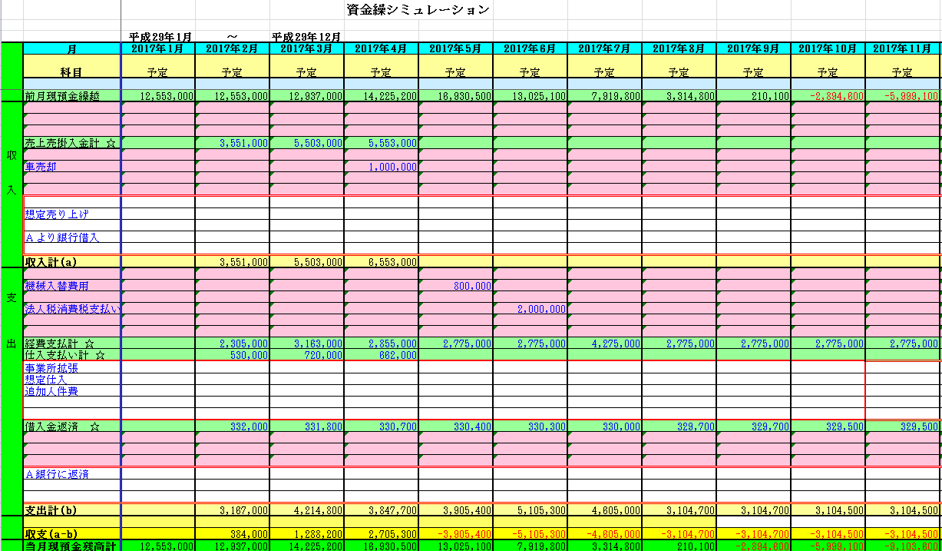

ここの欄に資金繰シミュレーション用のデータを入力してください。ここのデータは資金繰予定表には反映しません。

ここの欄に資金繰シミュレーション用のデータを入力してください。ここのデータは資金繰予定表には反映しません。

ここの欄に資金繰シミュレーション用のデータを入力してください。ここのデータは資金繰予定表には反映しません。

12 | 資金繰予定表を元にした資金繰シミュレーション入力例 |  |  |  |  | 目次へ帰る
 | 資金繰シミュレーションは、中長期に事業展開するときにシミュレーションをしながら、資金計画を立てるときに使ってください

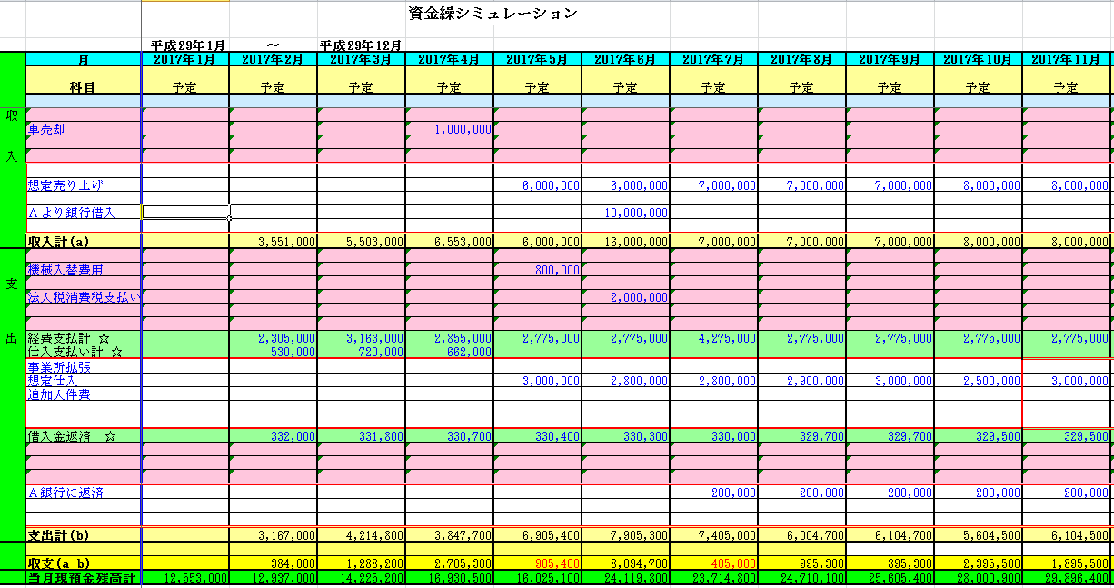
右側にスクロールすると、次年度のシミュレーションも見ることができます。

 |  |  | 赤い枠の部分がシミュレーションでデータを入力した部分です。 現状の資金繰予定表を元にシミュレーション展開したシステムです。
 |  |  | シミュレーションした部分は、資金繰予定表に反映しませんので、何回でも自由に入力・登録をして先読み経理にお役立てください

13 | 資金繰予定表保存 入力後は必ず保存してください |  |  |  |  | 目次へ帰る

 |  | 上書き保存できます。

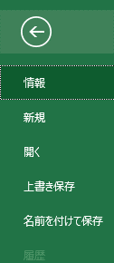
 |  |  |  | ここをクリックして

 |  |  |  |  | 上書き保存でも可

14 | 印刷方法（資金繰メニューの８．資金繰印刷を指示） |  |  |  |  | 目次へ帰る |  | 印刷へ | メニューへ戻る

 | この資金繰予定表では帳票は資金繰予定表のみが出力できます。
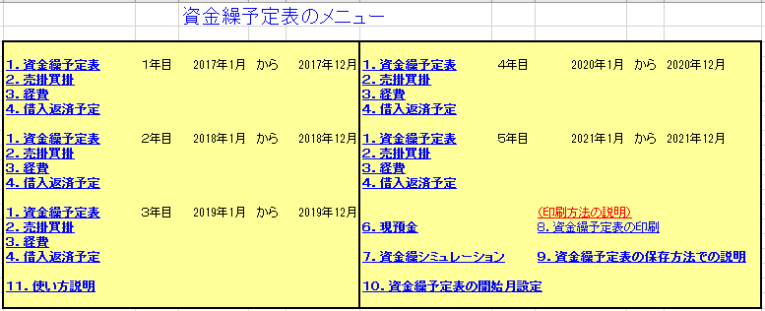

 | 下記の画面が表示されます
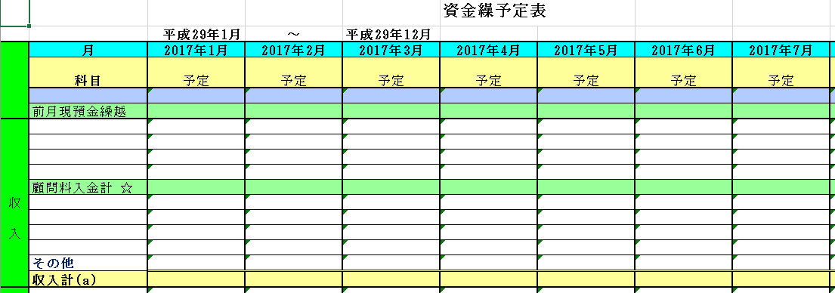

① 表示を指示

② ユーザー設定のビュー

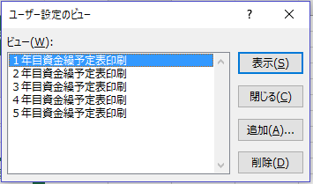

③ 印刷したい資金繰予定表の印刷を指示して
表示を指示

（印刷したい資金繰予定表が表示されます）

④ ファイルを指示

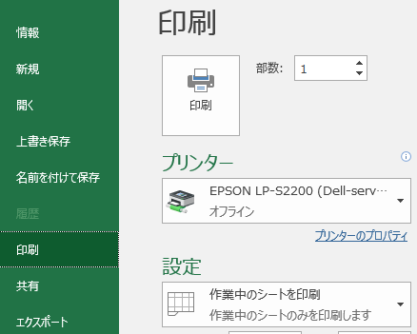

⑤ 印刷を指示

プリンターを指定して印刷を指示したら Ａ４ 横に
資金繰予定表が印刷されます

メニューへ戻る

フローチャート
スタート 導入時
借入返済金入力
スタート 導入時
入金・支払が発生後

開始月設定
売上入金消込
新規発生分入力
この繰り返しで資金繰予定表を作成していきます。
 |  |  |  |  |  | 入金があれば消込
 |  |  |  |  |  | 預金通帳等から確認消込
 |  |  |  |  |  | 現金入金分も消込
現預金入力
仕入支払消込
新規発生分入力
入力順序はどこからでも
 |  |  |  |  |  | 支払いがあれば消込

売上売掛入力
経費支払消込み
 |  |  |  |  |  | 支払いがあれば消込

仕入買掛支入力
借入返済消込
新規発生分入力
 |  |  |  |  |  | 返済が済めば消込
 |  |  |  |  |  | 預金通帳等から確認消込

経費支払入力
現預金入力
 |  |  |  |  |  | 現預金の残高を入力

借入返済金入力

 |  |  |  |  | 資金繰予定表完成 | 資金繰表完成

未確定で新規事業計画を立てるときに資金計画としてお使いいただけます
長期的な資金繰 ５年シュミレーションができます
 |  | 資金繰予定表完成
 |  |  |  |  | 資金繰シュミレーション
 |  |  |  |  | データ入力

 |  | 資金繰シュミレーション
 |  | データ入力 |  |  | 資金繰
 |  |  |  |  | シュミレーション完成

 |  | 資金繰
 |  | シュミレーション完成

メニューに戻る
 |  | 資金繰予定表の保存方法は２つあります。

 | 資金繰予定表を印刷する前には必ず保存してください

 | ①下記のマークをクリック

 |  | ②又は上のファイルをクリックすると下記が表示されます |  | 保存は

 |  |  |  | ①でも②でもどちらでもＯＫです
 |  |  | 上書き保存をクリック

